申込み要領
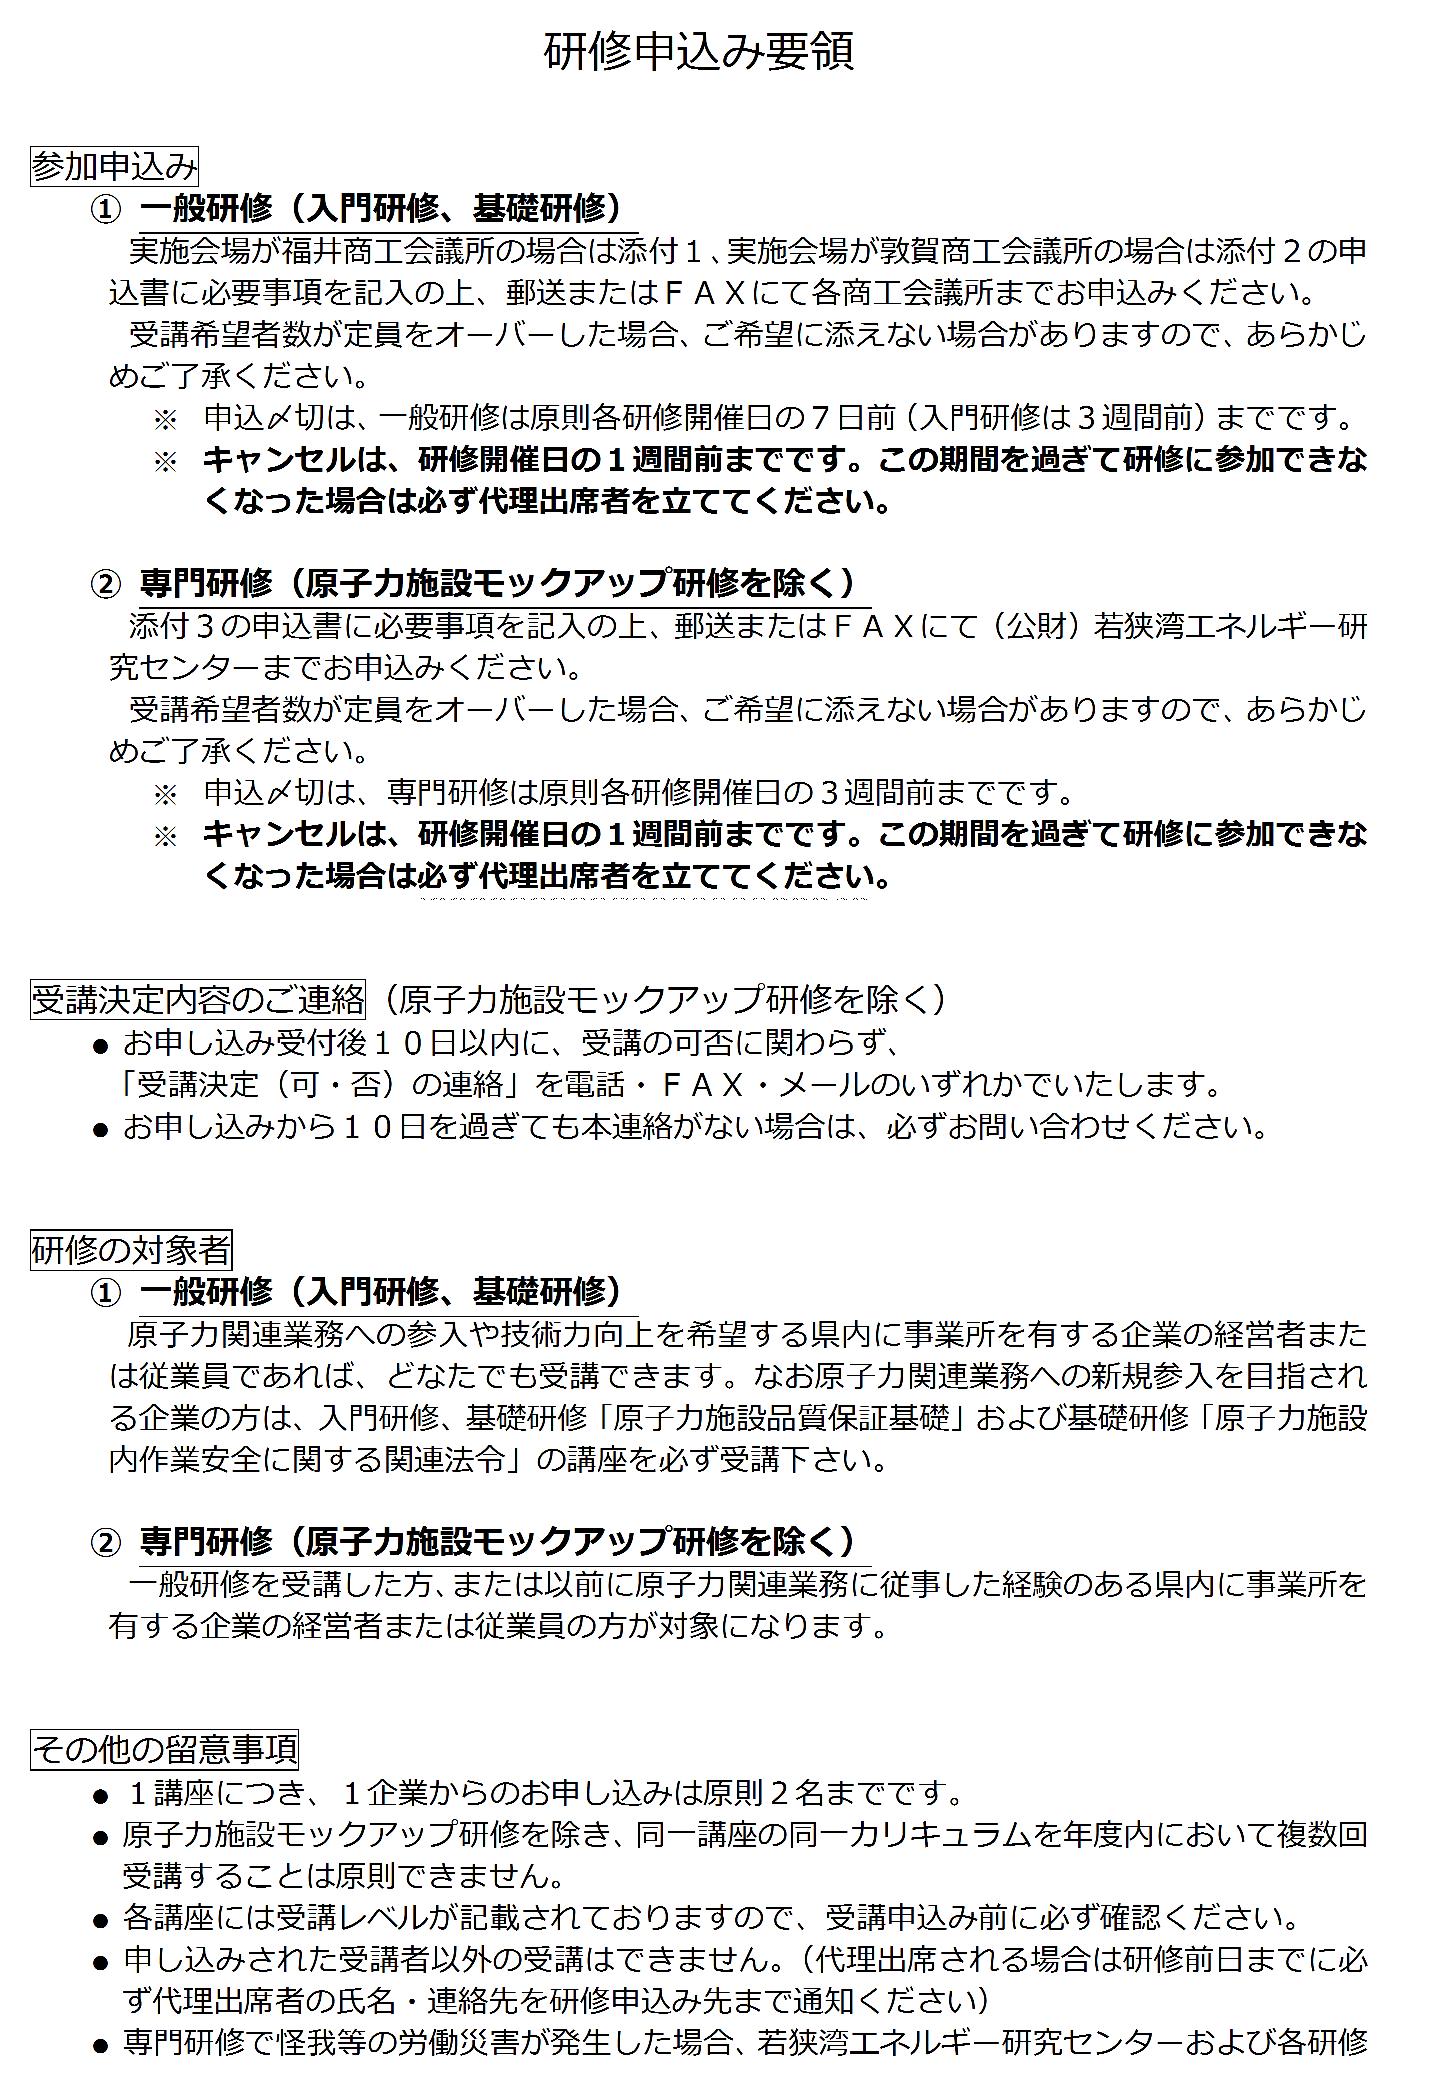
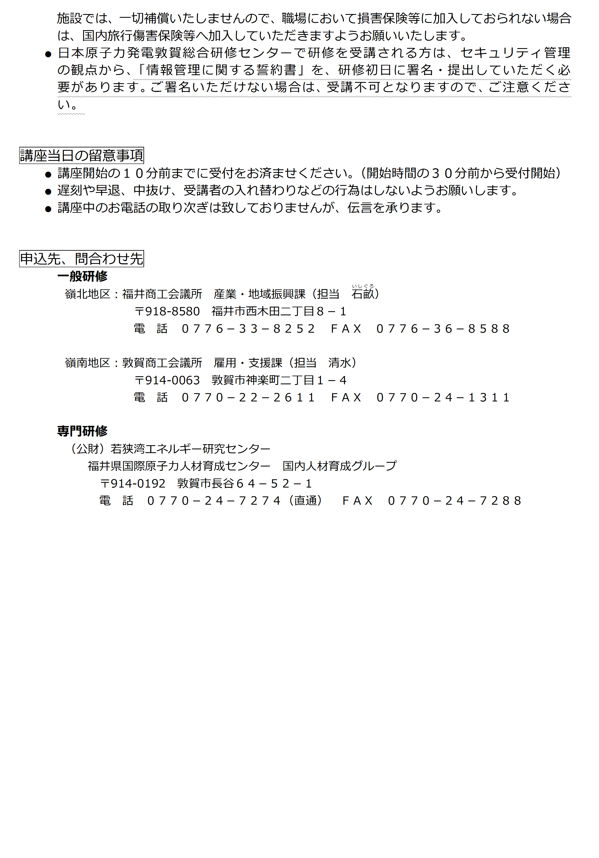

専門
公益財団法人若狭湾エネルギー研究センター行 |  |  |  |  |  |  |  |  |  |  |  |  |  |  |  |  |  |  |  | 添付 ３
FAX |  | 0770-24-7288
【専門研修 参加申込書】
 |  |  |  |  |  |  |  |  |  |  |  |  |  | 申込日 |  | 平成 |  |  | 年 | 月 | 日
 | 会社名 |  |  | (ﾌﾘｶﾞﾅ)

 | 事業所名 |  |  | (ﾌﾘｶﾞﾅ)

 | 所在地 |  |  | 〒

 | 担当窓口 |  |  | (担当者名) |  |  |  |  |  |  | (電 話)
 |  |  |  |  |  |  |  |  |  |  | (ＦＡＸ)
 |  |  |  |  |  |  |  |  |  |  | (e-mail)

研修名
研修名・開催日・備考 |  |  |  |  |  | 受 講 者 氏 名 |  |  | 職種 |  |  |  | 経験年数 |  | 食事希望 |  |  | ※1 | ﾏｲｸﾛﾊﾞｽ利用 |  | ※2
 |  |  |  |  |  | (ﾌﾘｶﾞﾅ) |  |  |  | 電気 |  |  |  | 年
 |  |  |  |  |  |  |  |  |  | 機械 |  |  |  |  |  | ・ |  |  |  | ・
開催日
 |  |  |  |  |  |  |  |  | 他 | ( |  | )
備 考 ※３
研修名
開催日
 |  |  |  |  |  | (ﾌﾘｶﾞﾅ) |  |  |  | 電気 |  |  |  | 年
 |  |  |  |  |  |  |  |  |  | 機械 |  |  |  |  |  | ・ |  |  |  | ・
 |  |  |  |  |  |  |  |  | 他 | ( |  | )
備 考
研修名
開催日
 |  |  |  |  |  | (ﾌﾘｶﾞﾅ) |  |  |  | 電気 |  |  |  | 年
 |  |  |  |  |  |  |  |  |  | 機械 |  |  |  |  |  | ・ |  |  |  | ・
 |  |  |  |  |  |  |  |  | 他 | ( |  | )
備 考
研修名
開催日
 |  |  |  |  |  | (ﾌﾘｶﾞﾅ) |  |  |  | 電気 |  |  |  | 年
 |  |  |  |  |  |  |  |  |  | 機械 |  |  |  |  |  | ・ |  |  |  | ・
 |  |  |  |  |  |  |  |  | 他 | ( |  | )
備 考
研修名
開催日
 |  |  |  |  |  | (ﾌﾘｶﾞﾅ) |  |  |  | 電気 |  |  |  | 年
 |  |  |  |  |  |  |  |  |  | 機械 |  |  |  |  |  | ・ |  |  |  | ・
 |  |  |  |  |  |  |  |  | 他 | ( |  | )
備 考
研修名
開催日
 |  |  |  |  |  | (ﾌﾘｶﾞﾅ) |  |  |  | 電気 |  |  |  | 年
 |  |  |  |  |  |  |  |  |  | 機械 |  |  |  |  |  | ・ |  |  |  | ・
 |  |  |  |  |  |  |  |  | 他 | ( |  | )
備 考
研修名
備 考
開催日
研修名
備 考
開催日
研修名
備 考
開催日
研修名
備 考
開催日
研修名
備 考
開催日
研修名
備 考
開催日
研修名
備 考
開催日
研修名
備 考
開催日
研修名
備 考
開催日
研修名
備 考
開催日
研修名
備 考
開催日
研修名
備 考
開催日
研修名
備 考
開催日
研修名
備 考
開催日
研修名
備 考
開催日
研修名
備 考
開催日
研修名
備 考
開催日
研修名
備 考
開催日
研修名
備 考
開催日
研修名
備 考
開催日
研修名
備 考
開催日
若狭湾エネルギー研究センターは食事施設がありませんので、ご注意ください。
 | ※1 | 以下の会場にて昼食をとる場合は、事前予約が必要です。食事代は個人負担となります。
 |  | ・ | 関西電力原子力研修センター |  |  |  |  | 400 |  | 円
 |  | ・ | 日本原子力発電敦賀総合研修センター |  |  |  |  | 432 |  | 円

 | ※2 | 関西電力原子力研修センターへＪＲでお越しになる方は、マイクロバスが利用出来ます。
 |  |  | ・JR和田駅発 |  | 8:06:00 |  | 発(毎日) | ・原子力研修センター発 |  |  |  |  |  | 和田駅行き |  |  | 17:30発（毎日）

 | ※3 | お申込人数は１研修につき原則２名様までですが、キャンセル発生時など受講可能な場合もありますので、
 |  | ３名様以上のお申し込みの場合は、備考欄へ優先順位をご記入ください。
 | ・ | 記入欄不足の場合は、コピーしてお使いください。

